Sheet1
BẢNG BÁO GIÁ KIÊM XÁC NHẬN ĐẶT HÀNG
 |  |  |  |  |  | Ngày báo giá: 02/ 05/ 2024
 |  |  |  |  |  |  | 01-020524/BG-TĐH/R0
Khách hàng: CÔNG TY TNHH THƯƠNG MẠI SUNRISE VIỆT NAM |  |  |  |  |  | Người gửi: Đào Xuân Hùng
Địa chỉ: |  |  |  |  |  | SĐT: 098.272.1858
MST: |  |  |  |  |  | Email: hungdx@bkt.com.vn
Người nhận: |  |  |  |  |  | `
SĐT:
Công ty Cổ Phần BKT xin kính gửi đến Quý khách hàng bảng báo giá cung cấp hàng hóa và dịch vụ kỹ thuật, chi tiết như sau:

STT | Hạng mục | Mã sản phẩm | Hãng sản xuất | ĐVT | Số lượng | Đơn giá (VNĐ) | Thành tiền (VNĐ) | VAT % | TGGH | Tiền VAT
1 | Phần mềm bản quyền 1 licenses | SW1DND-GXW3-E | Mitsubishi | Cái | 1 | 13,833,720 | 13,833,720 | 10% | 2-6 tuần | 1,383,372
2 | Phần mềm bản quyền 50 licenses | SW1DND-GXW3-EA | Mitsubishi | Cái | 1 | 40,413,600 | 40,413,600 | 8% | 2-6 tuần | 3,233,088
3 | Phần mềm bản quyền 3 licenses | SW1DND-GXW3-EA | Mitsubishi | Cái | 1 | 14,913,720 | 14,913,720 | 0% | 2-6 tuần | -
4 | Phần mềm bản quyền 5 licenses | SW1DND-GXW3-EA | Mitsubishi | Cái | 1 | 15,993,720 | 15,993,720 |  | 2-6 tuần | -
5 | Phần mềm bản quyền 10 licenses | SW1DND-GXW3-EA | Mitsubishi | Cái | 1 | 18,693,720 | 18,693,720 |  | 2-6 tuần | -
6 | Phần mềm bản quyền 20 licenses | SW1DND-GXW3-EA | Mitsubishi | Cái | 1 | 24,093,720 | 24,093,720 |  | 2-6 tuần | -
7 | Phần mềm bản quyền 6 licenses | SW1DND-GXW3-EA | Mitsubishi | Cái | 1 | 16,533,720 | 16,533,720 |  | 2-6 tuần | -
Tổng (chưa bao gồm thuế VAT) |  |  |  |  |  |  | 144,475,920 |  |  | 4,616,460
Thuế VAT |  |  |  |  |  |  | 4,616,460
Tổng giá trị (Đã bao gồm thuế VAT) |  |  |  |  |  |  | 149,092,380
Bằng chữ: ………………..
Ghi chú
Đơn giá và vận chuyển: Tổng giá trị trên đã bao gồm thuế GTGT và chưa bao gồm chi phí vận chuyển đến tới địa điểm quý khách hàng.
Thời gian giao hàng: Được tính kể từ ngày Quý khách hàng ký xác nhận đặt hàng.
Tiêu chuẩn hàng hóa: Hàng hóa mới 100%, đúng xuất xứ và theo tiêu chuẩn hãng sản xuất.
Điều kiện thanh toán: Thanh toán 30% sau khi ký xác nhận đặt hàng và thanh toán giá trị còn lại sau khi nhận hàng trong vòng 07 ngày.
Phương thức thanh toán: Tiền mặt/ Chuyển khoản vào tài khoản số 19130584101018 - CÔNG TY CP BKT tại Ngân hàng TM CP Kỹ thương Việt Nam - Chi nhánh Đông Đô, PGD Nguyễn Cơ Thạch.
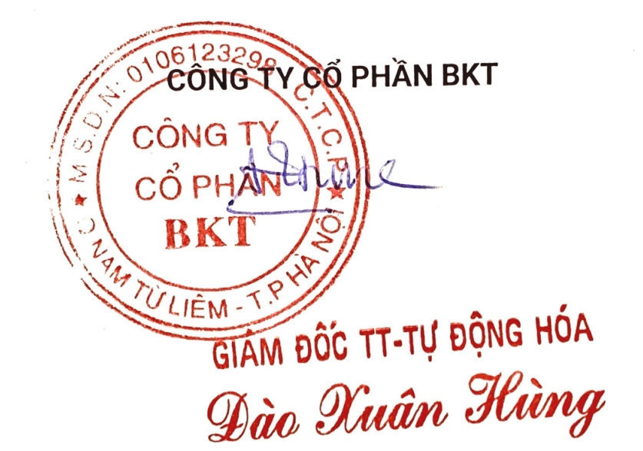
Bảo hành hàng hóa: Trong vòng 12 tháng nếu xảy ra lỗi do nhà sản xuất.
Trân trọng cảm ơn!
 | XÁC NHẬN ĐƠN ĐẶT HÀNG |  |  |  |  | CÔNG TY CỔ PHẦN BKT

